Hárok1
Príloha č.2 Technická špecifikácia Kancelársky nábytok a Kuchynská nábytková zostava

Časť 1
KANCELÁRSKY NÁBYTOK +doprava + vynosenie + zloženie + montáž
Stredisko | ks | Druh tovaru | Funkčný odkaz na výrobok výrobcu | názov tovaru, výrobné označenie
Vrakuňa | 2 | kancelárska stolička | https://www.tpd.sk/jackson-p152215 | JACKSON Kancelárska stolička čierna látka/sieťovina, nosnosť 100kg
Doprava | 1 | rozkladací stôl | https://www.ikea.com/sk/sk/p/strandtorp-rozkladaci-stol-hneda-80388587/ | Rozkladací stôl, hnedá150/205/260x95 cm STRANDTORP
 | 24 | stohovateľná stolička | https://www.tpd.sk/taurus-tne-bordova-c29-p147856 | TAURUS TNE bordová C29 Konferenčná stolička
 | 2 | príborník / komoda | https://www.sconto.sk/produkt/komoda-optimus-38-005-dub-sonoma-413967113 | Komoda OPTIMUS 38-005, dub sonoma
Slavín | 5 | kancelárska stolička | https://www.kondela.sk/kancelaria-konferencne-stolicky/kancelarska-stolicka-cierna-iso-new-c11/ | Kancelárska stolička, čierna, ISO NEW C11
 | 1 | kancelárske kreslo | https://nabbi.sk/kancelarske-kreslo-s-podruckami-desmond-11195 | Kancelárske kreslo s podrúčkami Desmond - tmavohnedá
PS | 2 | kancelárska stolička | https://www.b2bpartner.sk/kancelarska-stolicka-basic-cierna/?gclid=EAIaIQobChMIyaPjvYqa9AIVg6Z3Ch09-A7mEAYYASABEgILyPD_BwE | Kancelárska stolička BASIC, čierna
Riaditeľstvo | 1 | kancelárska stolička | https://www.drevona.sk/kancelarske-stolicky/kancelarska-stolicka-seda-vire-2/ | Kancelárska stolička šedá VIRE 2

Časť 2
KANCELÁRSKY NÁBYTOK NA MIERU +doprava + vynosenie + zloženie + montáž
Stredisko | ks | Druh tovaru | Popis a rozmery | Ilustračný obrázok
Vrakuňa | 1 | Pracovná stolička | Otočná kancelárska stolička, vysoká chrbtová opierka, synchrónna mechanika, chrbtová opierka výškovo nastaviteľná, výplň: sieťovina, čalúnený sedák, 5 ramenný krýž čierny s kolieskami, posuv sedáku, výškovo nastaviteľné podrúčky, Rozmery: šírka sedu 500mm, šírka kresla 680mm, výška sedu 410-530mm, výška kresla 1020-1200mm, výška operadla 610-670mm, šírka operadla 460mm, hĺbka sedu 420-480mm, poťahová látka sedadlo: materiál: 100% polyester, celková plošná hustota (g/m2): 450, odolnosť proti oderu: 100 000 Martindale, stálofarebnosť: 6, odolnosť voči žmolkovaniu: sk 4, odolnosť voči ohňu: BS EN 1021 - 1:2014, BS EN 1021 - 2:2014, poťahová látka - sieťovina operadlo: materiál: 99% polyester, 1% elastan, celková plošná hustota (g/m2): 300, odolnosť proti oderu: 100 000 Martindale, stálofarebnosť: 5/7, odolnosť voči žmolkovaniu: sk 4/5, odolnosť voči ohňu: DIN EN 1021:2006 PART 1 | 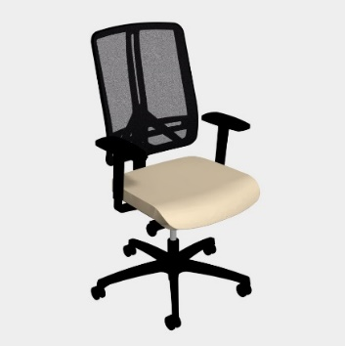
Vrakuňa | 3 | Kreslo klienti | Celočalúnené kreslo tvaru s podrúčkami, drevená buková masívna podnož morená na farbu oprech, Rozmery: šírka kresla 600mm, výška sedu 450mm, výška kresla 845mm, poťahová látka: materiál: 100% polyester (vysoká kvalita), celková plošná hustota (g/m2): 470, odolnosť proti oderu: 165 000 Martindale, stálofarebnosť: 5, odolnosť voči žmolkovaniu: sk 5, ľahko čistiteľná | 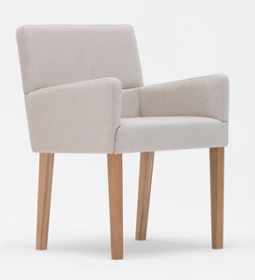
Vrakuňa | 1 | Atypycká pracovná zostava | 1x pracovné miesto dl1800, so zásuvkovým kontajnerom a prechodkou (čierna) | 

